정경화-모바일웍
견 적 서

바디텍메드 |  | 귀하
전화 :
팩스 :
담당 :

아래와 같이 견적합니다.

견 적 합 계 : | ₩4,840,000
견 적 일 자 : | 2014-12-01 18:21:26
결 재 조 건 :

품 명 | 규 격 | 수 량 | 단 가 | 금 액 | 세 액 | 합 계 액
 |  |  |  | - | - | -
모바일웍스테이션 | HP Zbook 15 K3C03PA | 1 | 4,400,000 | 4,400,000 | 440,000 | 4,840,000
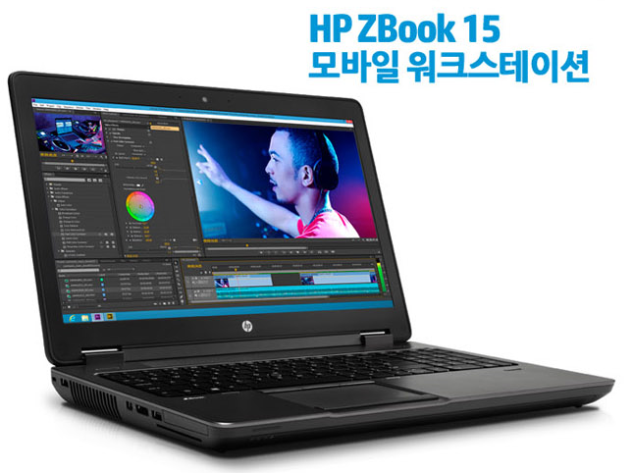
 |  |  |  | - | - | -
 | i7-4810MQ 3.8GHz 8스레드 쿼드코어 6MB 캐시 |  |  | - | - | -
 | 16GB 1600MHz DDR3 Memory |  |  | - | - | -
 | 256GB SSD + 1TB HDD |  |  | - | - | -
 | 15.6" IPS QHD+ (3200 x 1800 해상도)
 | 쿼드로 K2100M 2GB (768 기가 프롭스) |  |  |  | - | -
 | 윈도우 7 Pro 64bit |  |  |  | - | -
 | HP 230W 도킹스테이션 |  |  |  | - | -
 | 윈도우 7 Pro 64bit |  |  |  | - | -
 | HP 3년 무상보증서비스 |  |  |  | - | -
 |  |  |  |  | - | -
 |  |  |  |  | - | -
 |  |  |  | - | - | -
 |  |  |  |  | - | -
 |  |  |  | - | - | -
 |  |  |  |  | - | -
 |  |  |  |  | - | -
 |  |  |  |  | - | -
 |  |  |  |  | - | -
 |  |  |  |  | - | -
 |  |  |  |  | - | -
 |  |  |  |  | - | -
 |  |  |  |  | - | -
 |  |  |  |  | - | -
 |  |  |  |  | - | -
 |  |  |  |  | - | -
 |  |  |  |  | - | -
* 결제계좌 : 신한 110-138-600484 씨-넷 |  |  | 합 계 | 합 계 | 440,000 | 4,840,000
* 견적담당 : | 조규장(010-2910-7760)
* REMARK

